画面設計書
画面設計書 | システム名 |  | グループ名 |  | 作成日 | 担当 | 承認印
 | taskUN |  | 56期 |  | 2025-05-29 | 山形

画面名称 | ログイン画面
画面レイアウト
ログイン
ユーザーID：
パスワード：

ログイン
クリア

フォーム定義
action | login-servlet |  |  |  |  | method | POST
識別ID | ラベル | type | name | value | 備考
1 | ユーザーID | text | user_id | 入力値 | 最大文字数24、未入力チェック
2 | パスワード | text | password | 入力値 | 最大文字数32、未入力チェック
3 | 送信ボタン | submit | なし | ログイン
4 | クリアボタン | reset |  | クリア

画面遷移図
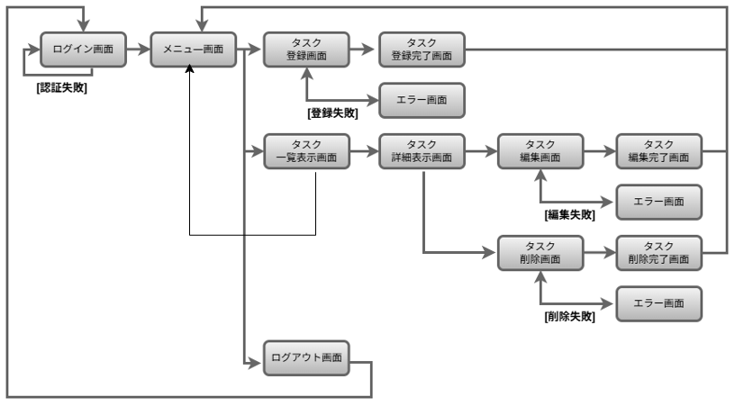
画面遷移図 | システム名 | グループ名 | 作成日 | 担当 | 承認印
 | taskUN | 56期 | 2025-06-10 | 山形

詳細クラス図
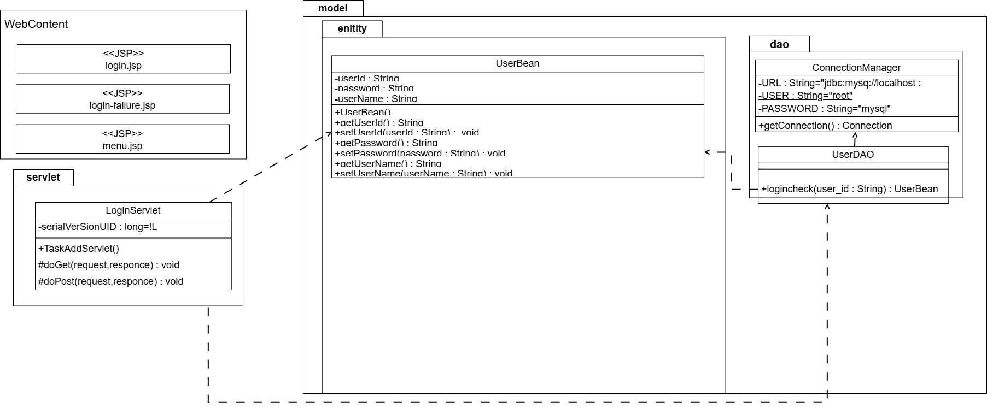
詳細クラス図 | システム名 | グループ名 | 作成日 | 担当 | 承認印
 | taskUN | 56期 | 2025-06-02 | 山形

カバレッジレポート
 | カバレッジレポート |  | 実施日 | 2025-06-13

（１）概要
対象クラス |  | UserDAO.Java
カバレッジ率 |  | 100%

（２）報告事項
調査結果

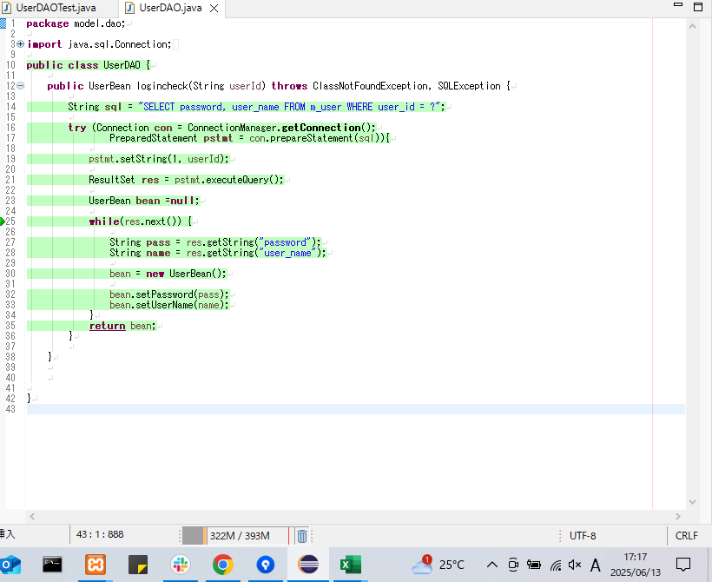

分析・考察
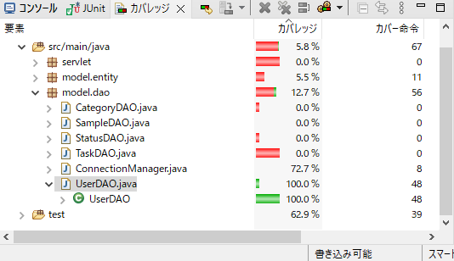

備 考

